Sheet1
 |  | 个人工作学习日常记录表 |  |  |  |  |  | 3 |  | 10 | 13
 |  | Personal Work Study Daily Record Sheet
 |  |  |  |  |  |  |  | 今日计划 |  | 本周计划 | 累计计划
今日及下周待办事项 |  |  |  | 当前日期： |  | 2022-03-23

 | 工作事项 |  |  |  | 会议事项 |  |  |  | 序号 | 日期 | 计划事项 | 所属类型 | 截止日期 | 是否完成 | 备注 | 所属类型 | 合计

 | 2022-03-24 | F项目财务报表 | □ |  | 2022-03-23 | J项目季度会议 | ☑ |  | 1 | 2022-03-21 | 项目A招投标 | 工作 | 2022-03-22 | ☑ |  | 工作 | 5
 | 2022-03-25 | R项目入职培训 | □ |  | 2022-03-26 | P项目财务会议 | □ |  | 2 | 2022-03-22 | S项目日常会议 | 会议 | 2022-03-23 | ☑ |  | 会议 | 4
 | 2022-03-30 | A项目招商方案 | □ |  | 2022-03-27 | O项目议价会议 | □ |  | 3 | 2022-03-23 | J项目季度会议 | 会议 | 2022-03-24 | ☑ |  | 学习 | 2
 | 0 | 0 | 0 |  | 0 | 0 | 0 |  | 4 | 2022-03-23 | Y项目网课培训 | 学习 | 2022-03-24 | □ |  | 其他 | 2
 | 0 | 0 | 0 |  | 0 | 0 | 0 |  | 5 | 2022-03-23 | 去上海出差 | 其他 | 2022-03-24 | □
 | 0 | 0 | 0 |  | 0 | 0 | 0 |  | 6 | 2022-03-24 | F项目财务报表 | 工作 | 2022-03-25 | □ |  | 完成工作 | 3
 | 0 | 0 | 0 |  | 0 | 0 | 0 |  | 7 | 2022-03-25 | R项目入职培训 | 工作 | 2022-03-26 | □ |  | 完成率 | 23.08%
 | 0 | 0 | 0 |  | 0 | 0 | 0 |  | 8 | 2022-03-26 | P项目财务会议 | 会议 | 2022-03-27 | □ |  | 未完成率 | 76.92%
 |  |  |  |  |  |  |  |  | 9 | 2022-03-27 | O项目议价会议 | 会议 | 2022-03-28 | □
 | 学习事项 |  |  |  | 其他事项 |  |  |  | 10 | 2022-03-28 | P项目网课学习 | 学习 | 2022-03-29 | □

 | 2022-03-23 | Y项目网课培训 | □ |  | 2022-03-23 | 去上海出差 | □ |  | 12 | 2022-03-30 | A项目招商方案 | 工作 | 2022-03-31 | □
 | 2022-03-28 | P项目网课学习 | □ |  | 2022-03-30 | 接待I公司客户 | □ |  | 13 | 2022-03-30 | 接待I公司客户 | 其他 | 2022-03-31 | □
 | 0 | 0 | 0 |  | 0 | 0 | 0 |  | 14 | 2022-03-31 | O项目可行性方案 | 工作 | 2022-04-01 | □
 | 0 | 0 | 0 |  | 0 | 0 | 0
 | 0 | 0 | 0 |  | 0 | 0 | 0
 | 0 | 0 | 0 |  | 0 | 0 | 0
 | 0 | 0 | 0 |  | 0 | 0 | 0
 | 0 | 0 | 0 |  | 0 | 0 | 0
 | 0 | 0 | 0 |  | 0 | 0 | 0
 | 0 | 0 | 0 |  | 0 | 0 | 0

使用说明
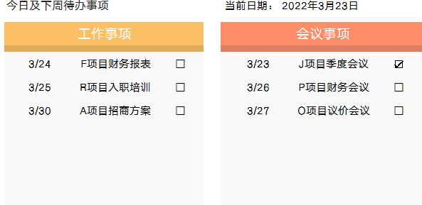
稻壳儿表格模板使用说明
（本页为说明页，用户使用模板时可删除本页内容）

01
基础操作指南
中文｜字体名称
汉仪雅酷黑简
中文｜字体名称
汉仪旗黑 55简
02
字体说明

· 如何撤销工作表保护？
1、选中对应工作表。
2、点击：「审阅---撤销工作表」保护。

· 如何增加行数？
1、选中最后一行，鼠标放在选中区域右下角。
2、当鼠标箭头变成黑色十字形时，点击鼠标左键下拉即可。

【说明】
模板中使用的字体仅限于个人学习、研究或欣赏目的使用，如需商用请您自行向版权方购买、获取商用版权。
模板中使用的字体为开源字体，请用户按照该款开源字体的开源协议要求来使用该字体。


· 请在此处输入表格使用说明问题。
1、下拉选择所属类型，下拉选择是否完成。
2、工作类型自动统计，完成率自动计算。

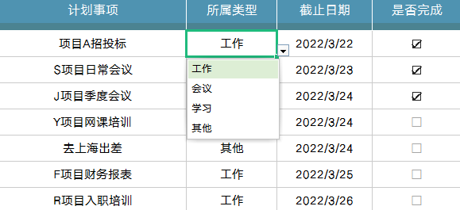

03
素材说明
图标：
模板中使用的图标来源于【稻壳图标】，该图标具有CC0共享协议，您可在遵循CC0共享协议的情况下使用。

· 请在此处输入表格使用说明问题。
1、今日及下周点半事项自动生成。

